Bestilling
Bestilling | DGI LDM 2023
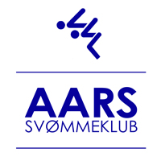

Klubnavn:
Kontaktperson:
Kontakttelefon:
Mailadresse:

 |  | Aars, den | 2022-11-06

Bespisning og overnatning

Middagsmad lørdag |  | a. kr. | 100.00 | 0.00
Aftensmad lørdag |  | a. kr. | 125.00 | 0.00
Overnatning lørdag til søndag |  | a. kr. | 105.00 | 0.00
Morgenmad søndag |  | a. kr. | 70.00 | 0.00
Middagsmad søndag |  | a. kr. | 100.00 | 0.00
Madpakke søndag (frugt, vand og sandwich) |  | a. kr. | 60.00 | 0.00

Totalt til betaling |  |  |  | 0.00

Betaling af bestillinger til bespisning/overnatning indbetales til: |  | 9070 | 1750003687
HUSK: Anfør klubnavn i tekstfeltet ved betaling

Bestilling mailes til | medlemmer@aars-svommeklub.dk |  | Senest, den | 12. dec. 2022

